상품제안서
제작형 논슬립패드 | 상품코드: S22201

 |  |  |  |  |  |  | 02-713-8555 | www.synergygift.co.kr
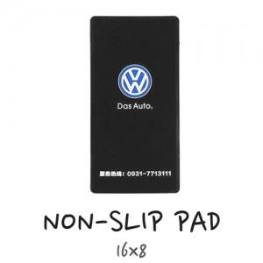 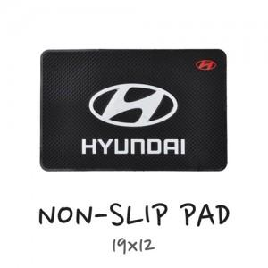

【상세/제작정보】 | <p>금형제작 생산되는 제품입니다.</p><p> 금형비용은 별도 발생되지 않으며, 기본색상은 검정바탕+1색표현입니다. 색상추가시 추가비용발생합니다.&nbsp;</p><p>&nbsp;</p><p>made in china 원산지표기 스티커가 opp포장 뒷면에 붙어있습니다.&nbsp;</p><p>500개 미만 제작불가합니다.&nbsp;</p><p>&nbsp;</p><p>※대형 사이즈 진행 불가</p>

【인쇄/포장옵션】 | 기타 / OPP(비닐)

【공급단가】 | 수량 | 500~ | 1,000~ | 3,000~ | 5,000~ | 10,000~
*VAT별도 | 소 | 1,700원 | 1,410원 | 1,360원 | 1,310원 | 1,260원
 | 중 | 1,980원 | 1,680원 | 1,620원 | 1,560원 | 1,500원

【상품 URL】 | https://www.synergygift.co.kr:443/src/goods_detail.php?gdno=22201

